2022_09_data
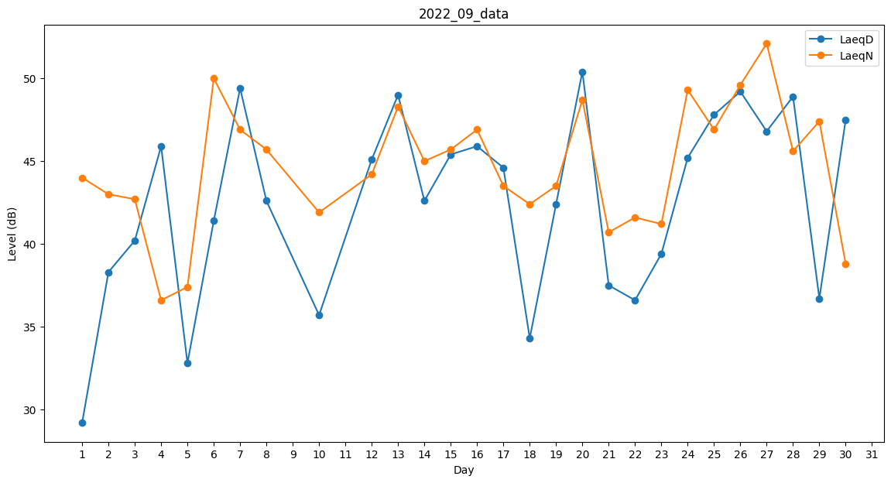
Day | LaeqD | LaeqN
1 | 29.2 | 44
2 | 38.3 | 43
3 | 40.2 | 42.7
4 | 45.9 | 36.6
5 | 32.8 | 37.4
6 | 41.4 | 50
7 | 49.4 | 46.9
8 | 42.6 | 45.7
9 | 0 | 47
10 | 35.7 | 41.9
11 | 0 | 38.2
12 | 45.1 | 44.2
13 | 49 | 48.3
14 | 42.6 | 45
15 | 45.4 | 45.7
16 | 45.9 | 46.9
17 | 44.6 | 43.5
18 | 34.3 | 42.4
19 | 42.4 | 43.5
20 | 50.4 | 48.7
21 | 37.5 | 40.7
22 | 36.6 | 41.6
23 | 39.4 | 41.2
24 | 45.2 | 49.3
25 | 47.8 | 46.9
26 | 49.2 | 49.6
27 | 46.8 | 52.1
28 | 48.9 | 45.6
29 | 36.7 | 47.4
30 | 47.5 | 38.8

